Sheet1
Auth0ログインページ |  |  |  | TWG様既存ログインページ（サンプル）
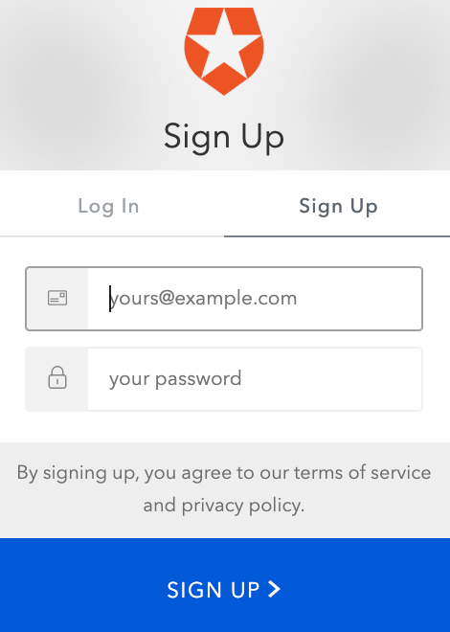
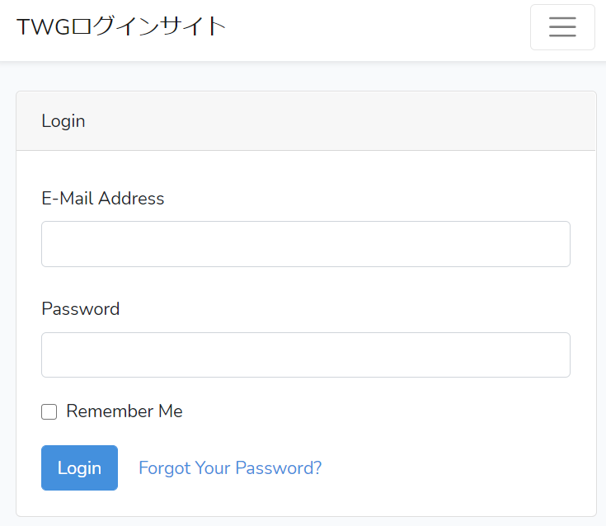

 | users
 | id | email | password | TWG様既存DB
 | 1 | **** | ****
 | 2 | **** | ****

